Graphique 3.7
Total des transmissions de patrimoine par circonscription fiscale, 2018

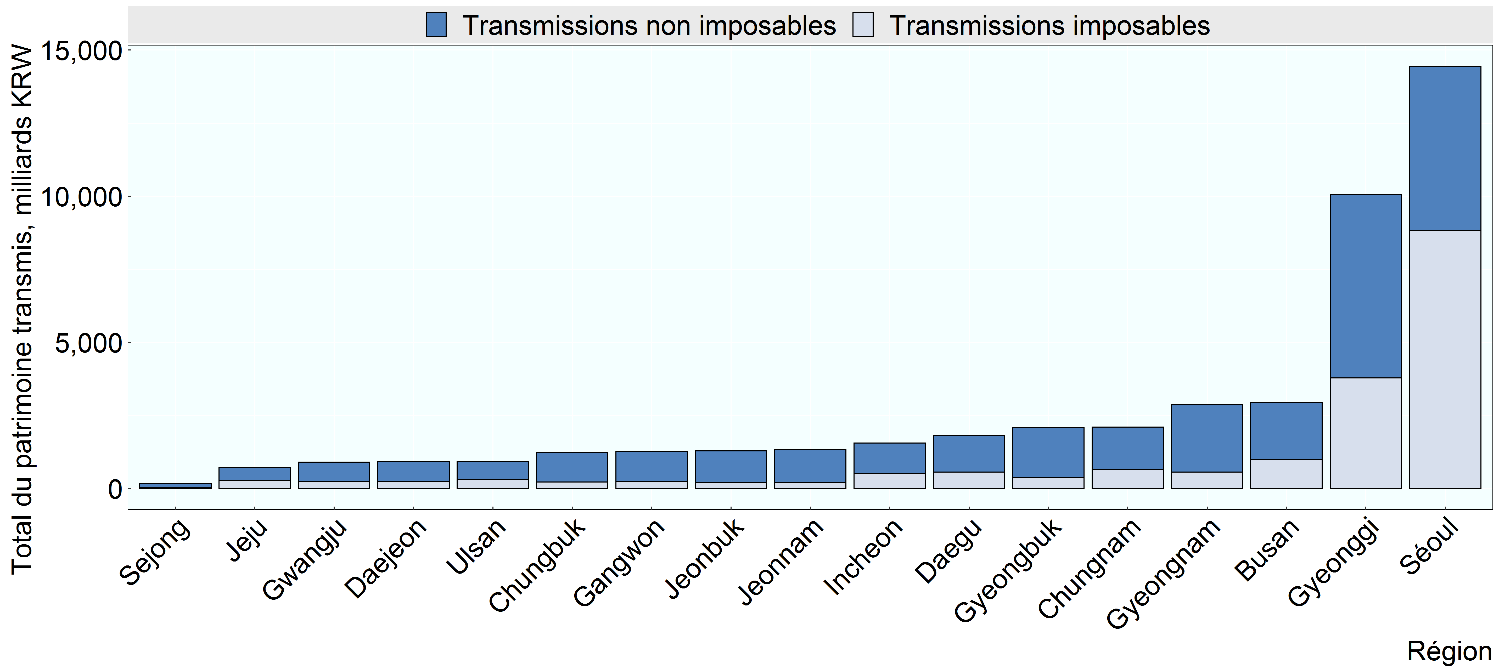

Source: Institut coréen des finances publiques, non publié

Row Number | Region | Variable | Valeur
1 | Séoul | Transmissions imposables | 8,833
2 | Incheon | Transmissions imposables | 512
3 | Gyeonggi | Transmissions imposables | 3,782
4 | Gangwon | Transmissions imposables | 244
5 | Daejeon | Transmissions imposables | 235
6 | Chungbuk | Transmissions imposables | 225
7 | Chungnam | Transmissions imposables | 665
8 | Sejong | Transmissions imposables | 25
9 | Gwangju | Transmissions imposables | 242
10 | Jeonbuk | Transmissions imposables | 213
11 | Jeonnam | Transmissions imposables | 214
12 | Daegu | Transmissions imposables | 568
13 | Gyeongbuk | Transmissions imposables | 370
14 | Busan | Transmissions imposables | 991
15 | Ulsan | Transmissions imposables | 311
16 | Gyeongnam | Transmissions imposables | 566
17 | Jeju | Transmissions imposables | 282
18 | Séoul | Transmissions non imposables | 5,618
19 | Incheon | Transmissions non imposables | 1,041
20 | Gyeonggi | Transmissions non imposables | 6,281
21 | Gangwon | Transmissions non imposables | 1,027
22 | Daejeon | Transmissions non imposables | 683
23 | Chungbuk | Transmissions non imposables | 1,009
24 | Chungnam | Transmissions non imposables | 1,436
25 | Sejong | Transmissions non imposables | 132
26 | Gwangju | Transmissions non imposables | 661
27 | Jeonbuk | Transmissions non imposables | 1,074
28 | Jeonnam | Transmissions non imposables | 1,126
29 | Daegu | Transmissions non imposables | 1,237
30 | Gyeongbuk | Transmissions non imposables | 1,720
31 | Busan | Transmissions non imposables | 1,959
32 | Ulsan | Transmissions non imposables | 613
33 | Gyeongnam | Transmissions non imposables | 2,294
34 | Jeju | Transmissions non imposables | 433

